상품제안서
팝폰 USB 32GB 멀티 고속케이블 충전기 | 상품코드: F11711

 |  |  |  |  |  |  | 02-412-0044 | www.easy1.co.kr
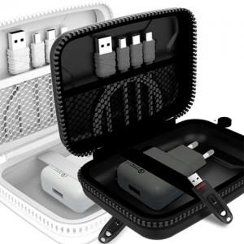

【상세/제작정보】

【인쇄/포장옵션】 | 실크 / 포장지포장

【공급단가】 | 수량 | 50~ | 100~ | 500~ | 1,000~ | 2,000~
*VAT별도 | 단가 | 19,310원 | 17,820원 | 17,140원 | 16,450원 | 16,040원

【상품 URL】 | https://easy1.co.kr:443/src/goods_detail.php?gdno=11711

